Teht 4
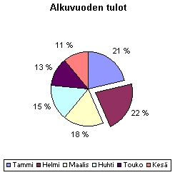
1. Laske voitot.
2. Tee voitoista palkkikaavio
- Taulukossa pitää näkyä kuukausien nimet.
- Otsakkeeksi "Alkuvuoden voitto"
2. Tee vielä tuloista mallin mukainen ympyräkaavio
- Otsakkeeksi "Alkuvuoden tulot"
- Prosenttiarvot näkyviin.
- Selite kaavion alapuolelle
- Vedä helmikuun osuus vähän irti ympyrästä.

LAHDEN MYYNTIPIIRI

KUUKAUSI | Tulot | Menot | Voitto
Tammi | 555 | 333
Helmi | 567 | 290
Maalis | 456 | 340
Huhti | 400 | 340
Touko | 460 | 320
Kesä | 310 | 305

